Solicitud gráfica
 | Área: | Matemáticas |  |  | Fecha:
 | Grado: | 7 |  |  | 2015-12-04
 | Título del tema: | Banco de actividades |  |  | ¿Cuaderno de estudio o recurso? | Recurso
 | Editor: | Diana Velasquez |  |  | Motor del recurso | M101

 | Código guión o recurso: | CN_08_01_REC10 | ← Para determinar este código, visite la hoja de Ayuda
 |  |  |  |  | ESPECIFICACIÓN DE ARCHIVOS A ENTREGAR
Núm. | Archivo Shutterstock o ruta en web | Imagen para: | Tipo | Ubicación de la imagen en el recurso M101 | Nombre imagen SMALL | Tamaño imagen SMALL | Nombre imagen ZOOM | Tamaño imagen ZOOM | Descripción | Observaciones
IMG01 | Imagen descrita en observaciones | Recurso M101 | Ilustración | Contenido | CN_08_01_REC10_IMG01n.png | 286 x 286 px | CN_08_01_REC10_IMG01a.png | 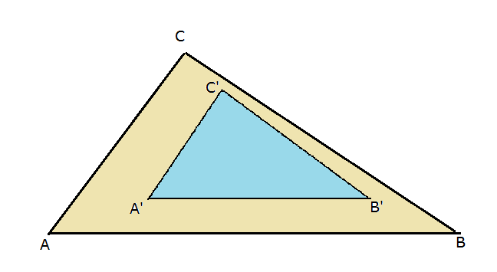 500 x 500 px |  | Dos triángulos semejantes como en la figura de referencia.
IMG02 | Imagen descrita en observaciones | Recurso M101 | Ilustración | Contenido | CN_08_01_REC10_IMG02n.png | 286 x 286 px | CN_08_01_REC10_IMG02a.png | 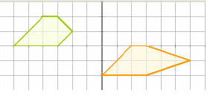 500 x 500 px |  | Mostrara dos polígonos no semejantes como en la figura de referencia y en las posiciones relativas en las que se muestra.
IMG03 | Imagen descrita en observaciones | Recurso M101 | Ilustración | Contenido | CN_08_01_REC10_IMG03n.png | 286 x 286 px | CN_08_01_REC10_IMG03a.png | 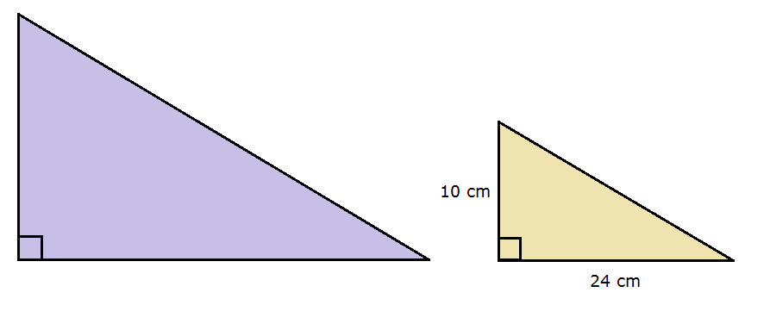 500 x 500 px |  | Dos triángulos rectángulos semejantes
IMG04 | Imagen descrita en observaciones | Recurso M101 | Ilustración | Contenido | CN_08_01_REC10_IMG04n.png | 286 x 286 px | CN_08_01_REC10_IMG04a.png | 500 x 500 px | 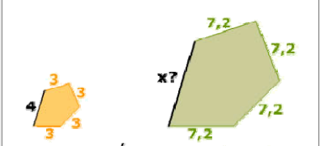 | mostrar dos pentágonos semejantes como en la ilustración, con las medidas dadas en la imagen.
IMG05 | Imagen descrita en observaciones | Recurso M101 | Ilustración | Contenido | CN_08_01_REC10_IMG05n.png | 286 x 286 px | CN_08_01_REC10_IMG05a.png | 500 x 500 px | 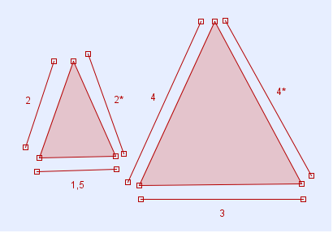 | Mostrar dos triángulos de distintos tamaños conservando las medidas de los lados mostrados en la imagen.
IMG06 | Imagen descrita en observaciones | Recurso M101 | Ilustración | Contenido | CN_08_01_REC10_IMG06n.png | 286 x 286 px | CN_08_01_REC10_IMG06a.png | 500 x 500 px | 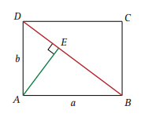 | mostrar un rectángulo con los trazos mostrados en la imagen conservar las letras para nombrar los vértices y los lados de las figuras mostradas.

